품목분류(관세평가분류원결과기준)
신청일 | 결과통보일 | 스타일번호 | 결과 | 특징 | 사진
2025-01-13 | 2025-02-11 | MZKT2202 | 6211.42-9000 (기타의류) | 민소매셔츠+니트 세트물품중 셔츠만 민소매셔츠, 칼라가 있고, 전면 위쪽과 아래쪽이 부분적으로 오픈 소매가 없고, 장식적인 요소가 없음 | 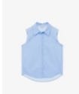
2024-09-12 | 2024-10-08 | JYCA72AA | 자켓 6204.31-000 코트 6202.40-1090 | 자켓: 상반신을 덮는, 단추가 있어 전체 개폐 가능 코트: 내부에 충전재가 있고, 소매가 없음 상반신을 덮고 카라가 있고, 슬라이드파스너로 전면 개폐, 하단에 주머니가있음
2024-05-27 | 2024-06-19 | JYOP329B | 6211.43-1000 (기타의류) | 상의와 하의가 하나로 붙어 있는 점프수트 소매가 없고, 오른편이 왼편 위로 덮어 잠그는 단추가 있는 상의와 밑단이 발목까지 내려오며 양쪽 다리를 따로 감싸는 하의가 결합, 허리를 조일수 있는 탄성밴드 끈 내장
2024-05-27 | 2024-06-19 | JYTS0200 | 6110.20-000 (풀오버) | 여성용 민소매 상의 넥라인을 기점으로 개방되지 않고 밑단에 다른 직물 구조인 검정색 조임 밴드를 별도로 꿰매어 붙여논 의류
2024-05-27 | 2024-06-19 | JYTS321L | 6211.43-1000 (기타의류) | 윗부분은 면으로 만든 편물 가슴절개부위부터 아랫부분은 합성섬유가 주성분인 직물을 재단 봉제하여 만든 여성용 상의 넥라인을 기점으로 개방되지 않고 허리 부분에 사이즈 조정 가능한 도이는 끈이 삽입 합성 섬유 직물 비중 (70%), 면제 편물 비중(30%)
2024-05-27 | 2024-07-08 | JYTS322B | 6106.10-000 (블라우스) | 편물로 만든 백색계 블라우스 원형 넥라인을 기점으로 트임이 없고 짤은 소매, 밑은 허리, 전체적으로 셔링 디자인 소매 끝단과 의류 밑단에 프릴과 유사한 마감처리, 의류 밑부분에 골이진 허리단이나 그 밖의 조이는 부분 없음 | 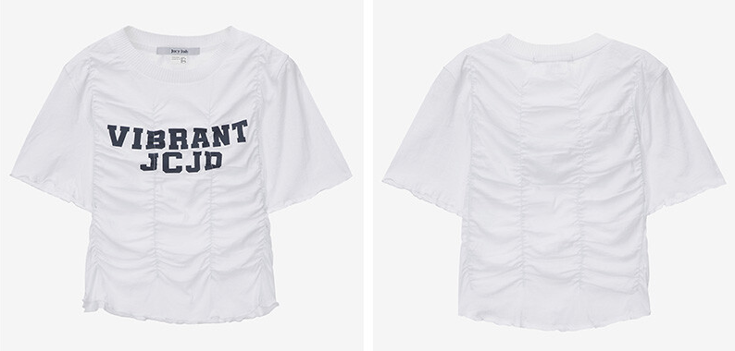 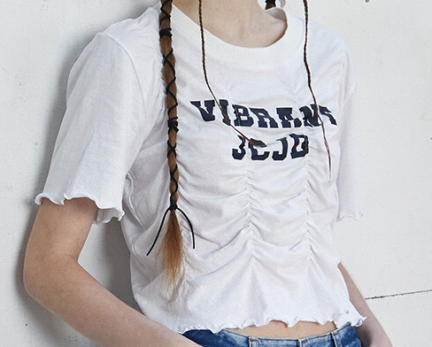
2024-02-02 | 2024-03-07 | JYTS32BC | 6106.10-000 (블라우스) | 오프닝이 없고, 반팔 소매 밑단에 직물제 끈이 있어 리본을 만들어 장식적인 효과를 주는 물품
2023-11-22 | 2024-01-09 | MXCD7150 | 6103.33-0000 (재킷) | 앞면 2개, 뒷면 1개의 패널로 구성 넥라인을 중심으로 전면에 트임, 칼라 왼편이 오른편 위로 잠기도록 디자인 길이는 허리 아래
2023-11-22 | 2024-01-09 | MXKT7103 | 6110.30-1000 (풀오버) | 카라 있음, 넥라인을 기점으로 부분적 트임, 단추 긴팔, 의류 밑부분 골이진 허릿단
2022-11-08 | 2022-12-15 | MWTS3121-003 | 6109.90.3010 (티셔츠) | 원형의 네크라인 중앙에 V자형 홈이 있고 짤은 소매, 밑단에 조이는 부분 없고 허리까지 내려오는 의류
2025-03-17 | 2025-03-18 | JZBL321D | 6206.30-000 (블라우스) | 면 68 나일론 32로 구성된 직물 블라우스 전면부분은 오프닝이 없고, 중간 부분과 밑부분에 레이스 장식이 있으며, 밑부분으로 갈수록 폭이 넓어지는 형태로서 스트립상의 어깨끈으로 되어 있음 | 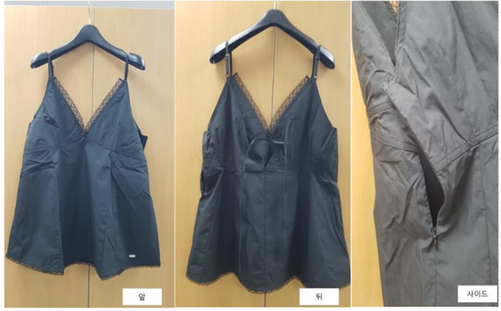
2025-03-21 | 2025-03-26 | JYKT322D-001 | 6109.90-3010 (티셔츠) | 니트 소재이나 전면부에 오프닝이 없는 원형 넥라인에 어깨부분이 절개, 밑단에 조이는 부분이 없음 | 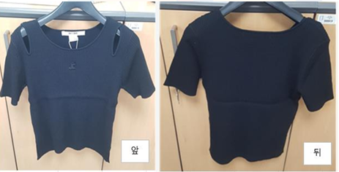 | 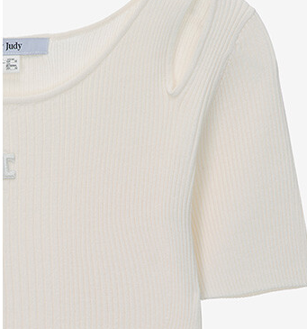
2025-05-15 | 2025-05-21 | JZTS020A-001 | 6110.20-000 (풀오버) |  | 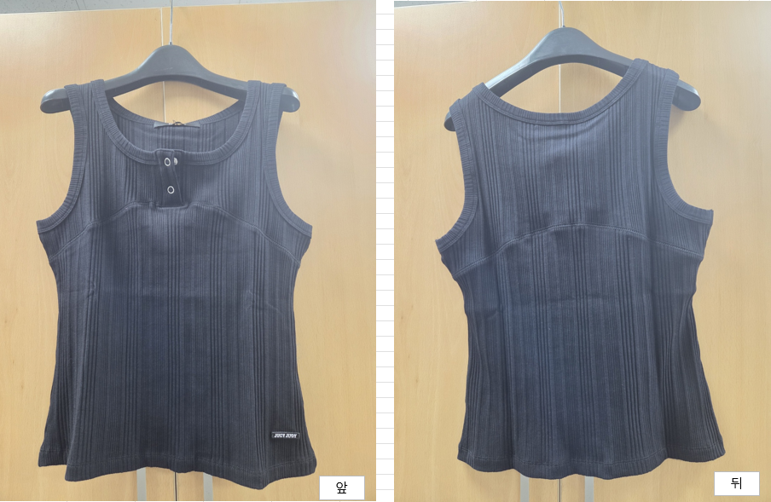
2025-05-26 | 2025-06-02 | JZBL321E-001 | 6211.43-2000 (기타의류) | 전면 오픈 형태, 전면 끈이 있어 리본 형태로 매듭을 만들어 닫을 수 있고, 길이 조절용 어깨끈이 있고 허리는 덮는 의류 | 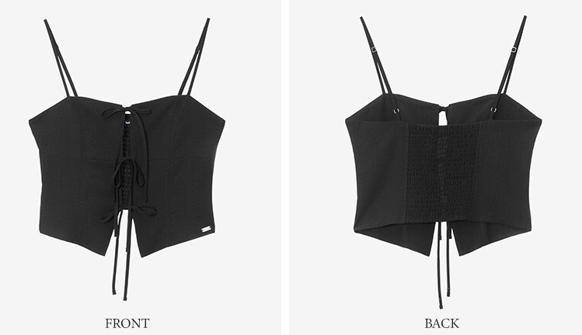
2025-07-31 | 2025-08-04 | MYCD6202 | 6104.33-000 (자켓) | 카라 있음, 넥라인을 기점으로 전부 트임, 단추 긴팔, 의류 밑부분 골이진 허릿단 세로 방향으로 함께 봉재된 세 개 이상의 패널로 구성 | 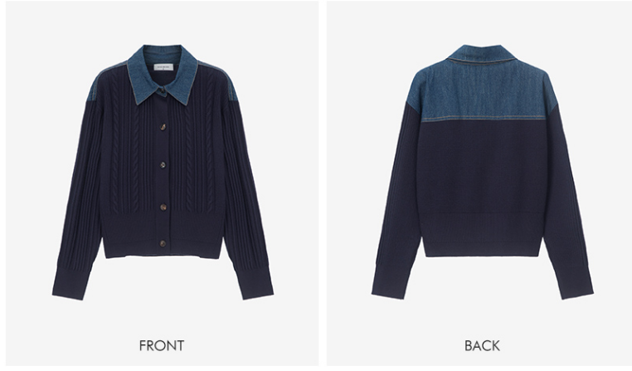

제61장(다이마루,편물)
한국 관세율 -61류 (다이마루, 스웨터류) |  |  |  |  |  |  |  |  |  |  |  |  |  |  | (적용:2026년 수입 신고 건) |  | 상의 세번 : 시작 6109 > 6109 예외 사항에 따라 분류 / 대부분 6110
대분류 | 중분류 | 주요소재 |  | HS CODE | 기본 | 중국 |  |  | 인도 FTA | 한-아세안 미얀마 | 베트남 FTA | 캄보디아 FTA | 인도네시아 FTA | 비고 |  |  |  | 6114 로 분류는 길이가 허리 라인이거나 탑 류
 |  |  |  |  |  | APTA | FTA | RCEP
방한용외투 | 남자 | 면 |  | 6101.20-0000 | 13 | 혜택 없음 | 0 | 6.5 | 0 | 0 | 0 | 0 | 0 | 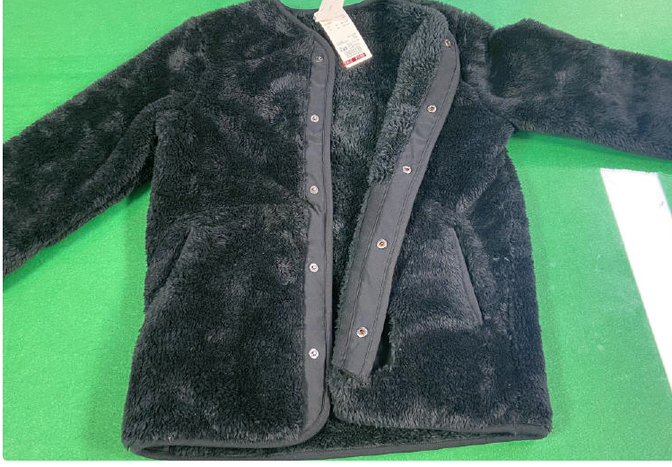 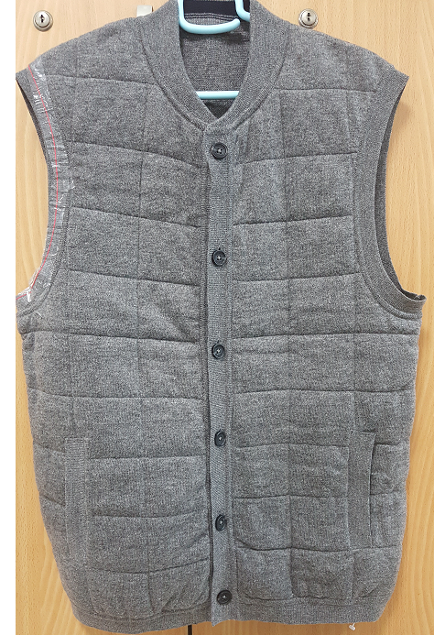 ●충전재가 포함된, 넥라인 기점으로 단추로 완전 개폐 ●뽀글이, 후리스 ●코트는 '넥라인 기점으로 파스너 등에 의하여 완전개방이 되는 것 밑단이 허벅지 중간부위 밑까지 내려옴
 |  | 인조섬유 | 합성섬유 | 6101.30-1000 | 13 | 혜택 없음 | 0 | 6.5 | 0 | 0 | 0 | 0 | 0
 |  |  | 재생 또는 반합성섬유 | 6101.30-2000 | 13 | 혜택 없음 | 0 | 6.5 | 0 | 0 | 0 | 0 | 0
 |  | 그 밖의 방직용 섬유 |  | 6101.90-0000 | 13 | 9.1 | 0 | 6.5 | 0 | 0 | 0 | 0 | 0
 | 여자 | 양모나 동물의 부드러운 털로 만든 것 |  | 6102.10-0000 | 13 | 혜택 없음 | 0 | 6.5 | 0 | 0 | 0 | 0 | 0
 |  | 면 |  | 6102.20-0000 | 13 | 혜택 없음 | 0 | 6.5 | 0 | 0 | 0 | 0 | 0
 |  | 인조섬유 | 합성섬유 | 6102.30-1000 | 13 | 혜택 없음 | 0 | 6.5 | 0 | 0 | 0 | 0 | 0
 |  |  | 재생 또는 반합성섬유 | 6102.30-2000 | 13 | 9.1 | 0 | 6.5 | 0 | 0 | 0 | 0 | 0
 |  | 그 밖의 방직용 섬유 |  | 6102.90-0000 | 13 | 혜택 없음 | 0 | 6.5 | 0 | 0 | 0 | 0 | 0
앙상블 | 여자 | 면 |  | 6104.22-0000 | 13 | 혜택 없음 | 0 | 6.5 | 0 | 0 | 0 | 0 | 0
 |  | 합성섬유 |  | 6104.23-0000 | 13 | 혜택 없음 | 0 | 6.5 | 0 | 0 | 0 | 0 | 0
 |  | 그 밖의 방직용 섬유 |  | 6104.29-0000 | 13 | 혜택 없음 | 0 | 6.5 | 0 | 0 | 0 | 0 | 0
재킷 | 남자 | 양모나 동물의 부드러운 털 |  | 6103.31-0000 | 13 | 혜택 없음 | 0 | 6.5 | 0 | 0 | 0 | 0 | 0 | 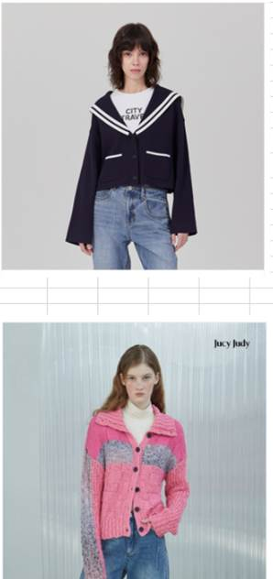 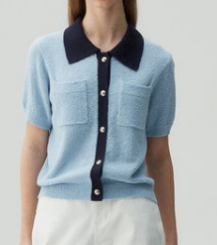
 |  | 면 |  | 6103.32-0000 | 13 | 혜택 없음 | 0 | 6.5 | 0 | 0 | 0 | 0 | 0
 |  | 합성섬유 |  | 6103.33-0000 | 13 | 혜택 없음 | 0 | 6.5 | 0 | 0 | 0 | 0 | 0
 |  | 그 밖의 방직용 섬유 |  | 6103.39-0000 | 13 | 9.1 | 0 | 6.5 | 0 | 0 | 0 | 0 | 0
 | 여자 | 양모나 동물의 부드러운 털 |  | 6104.31-0000 | 13 | 혜택 없음 | 0 | 6.5 | 0 | 0 | 0 | 0 | 0
 |  | 면 |  | 6104.32-0000 | 13 | 혜택 없음 | 2.6 | 6.5 | 0 | 0 | 0 | 0 | 0
 |  | 합성섬유 |  | 6104.33-0000 | 13 | 혜택 없음 | 0 | 6.5 | 0 | 0 | 0 | 0 | 0
 |  | 그 밖의 방직용 섬유 |  | 6104.39-0000 | 13 | 혜택 없음 | 0 | 6.5 | 0 | 0 | 0 | 0 | 0
바지 (멜빵 바지 포함) | 남자 | 양모나 동물의 부드러운 털 |  | 6103.41-0000 | 13 | 혜택 없음 | 0 | 6.5 | 0 | 0 | 0 | 0 | 0
 |  | 면 |  | 6103.42-0000 | 13 | 혜택 없음 | 2.6 | 6.5 | 0 | 0 | 0 | 0 | 0
 |  | 합성섬유 |  | 6103.43-0000 | 13 | 혜택 없음 | 2.6 | 6.5 | 0 | 5 | 0 | 5 | 0
 |  | 그 밖의 방직용 섬유 |  | 6103.49-0000 | 13 | 혜택 없음 | 0 | 6.5 | 0 | 0 | 0 | 0 | 0
 | 여자 | 양모나 동물의 부드러운 털 |  | 6104.61-0000 | 13 | 혜택 없음 | 0 | 6.5 | 0 | 0 | 0 | 0 | 0
 |  | 면 |  | 6104.62-0000 | 13 | 혜택 없음 | 기본세율 동일 | 혜택 없음 | 0 | 0 | 0 | 0 | 0
 |  | 합성섬유 |  | 6104.63-0000 | 13 | 혜택 없음 | 기본세율 동일 | 혜택 없음 | 0 | 0 | 0 | 0 | 0
 |  | 그 밖의 방직용 섬유 |  | 6104.69-0000 | 13 | 혜택 없음 | 0 | 6.5 | 0 | 0 | 0 | 0 | 0
스커트 (치마바지) | 여자 | 양모나 동물의 부드러운 털 |  | 6104.51-0000 | 13 | 혜택 없음 | 0 | 6.5 | 0 | 0 | 0 | 0 | 0
 |  | 면 |  | 6104.52-0000 | 13 | 혜택 없음 | 0 | 6.5 | 0 | 0 | 0 | 0 | 0
 |  | 합성 |  | 6104.53-0000 | 13 | 혜택 없음 | 0 | 6.5 | 0 | 0 | 0 | 0 | 0
 |  | 그 밖의 방직용 섬유 |  | 6104.59-0000 | 13 | 혜택 없음 | 0 | 6.5 | 0 | 0 | 0 | 0 | 0
드레스 ( 원피스) | 여자 | 양모나 동물의 부드러운 털 |  | 6104.41-0000 | 13 | 혜택 없음 | 0 | 6.5 | 0 | 0 | 0 | 0 | 0
 |  | 면 |  | 6104.42-0000 | 13 | 혜택 없음 | 0 | 6.5 | 0 | 0 | 0 | 0 | 0
 |  | 합성 |  | 6104.43-0000 | 13 | 혜택 없음 | 0 | 6.5 | 0 | 0 | 0 | 0 | 0
 |  | 재생·반(半)합성 |  | 6104.44-0000 | 13 | 혜택 없음 | 0 | 6.5 | 0 | 0 | 0 | 0 | 0
 |  | 그밖의 방직용 섬유 | 견(silk) | 6104.49-1000 | 13 | 혜택 없음 | 0 | 6.5 | 0 | 0 | 0 | 0 | 0
 |  |  | 기타 | 6104.49-9000 | 13 | 혜택 없음 | 0 | 6.5 | 0 | 0 | 0 | 0 | 0
기타의류 | 공통 | 면 |  | 6114.20-0000 | 13 | 혜택 없음 | 0 | 6.5 | 0 | 0 | 0 | 0 | 0 | 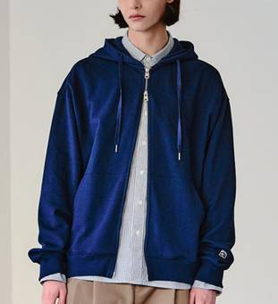 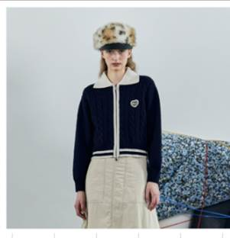 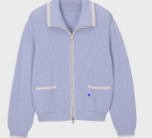 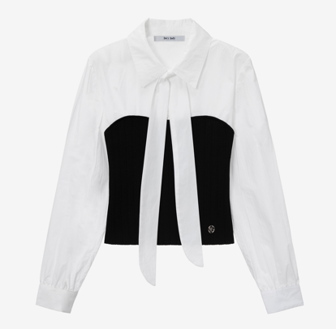
 |  | 인조섬유 | 합성 | 6114.30-1000 | 13 | 혜택 없음 | 2.6 | 6.5 | 0 | 0 | 0 | 0 | 0
 |  |  | 재생 또는 반합성 | 6114.30-2000 | 13 | 9.1 | 0 | 6.5 | 0 | 0 | 0 | 0 | 0
 |  | 그 밖의 방직용 섬유 |  | 6114.90-0000 | 13 | 혜택 없음 | 0 | 6.5 | 0 | 0 | 0 | 0 | 0
셔츠/블라우스 | 남자 | 면 |  | 6105.10-0000 | 13 | 혜택 없음 | 2.6 | 6.5 | 0 | 5 | 0 | 0 | 0 | 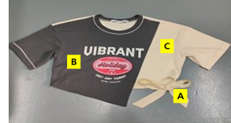 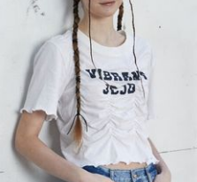 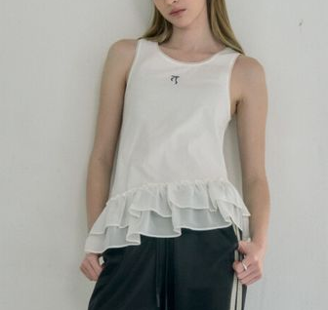 |  | 셔츠 : 민소매 안 됨
 |  | 인조섬유 | 합성 | 6105.20-1000 | 13 | 혜택 없음 | 2.6 | 6.5 | 0 | 5 | 0 | 0 | 0 |  |  | 블라우스 : 장식 없으면 안 됨
 |  |  | 재생 또는 반합성 | 6105.20-2000 | 13 | 혜택 없음 | 0 | 6.5 | 0 | 0 | 0 | 0 | 0 |  |  | PK 폴로티
 |  | 그 밖의 방직용 섬유 |  | 6105.90-0000 | 13 | 혜택 없음 | 0 | 6.5 | 0 | 0 | 0 | 0 | 0
 | 여자 | 면 |  | 6106.10-0000 | 13 | 혜택 없음 | 기본세율 동일 | 혜택 없음 | 0 | 0 | 0 | 0 | 0
 |  | 인조섬유 | 합성 | 6106.20-1000 | 13 | 혜택 없음 | 기본세율 동일 | 혜택 없음 | 0 | 0 | 0 | 0 | 0
 |  |  | 재생 또는 반합성 | 6106.20-2000 | 13 | 혜택 없음 | 0 | 6.5 | 0 | 5 | 0 | 0 | 0
 |  | 그 밖의 방직용 섬유 |  | 6106.90-0000 | 13 | 혜택 없음 | 0 | 6.5 | 0 | 0 | 0 | 0 | 0
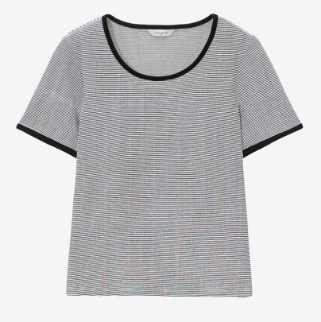
티셔츠(T-SHIRT) | 공용 | 면 |  | 6109.10-1000 | 13 | 혜택 없음 | 2.6 | 6.5 | 0 | 0 | 0 | 0 | 0 |  |  | 보풀 기모 안 됨 |  | 파일편물, 테리편물 안 됨
 |  | 그 밖의 방직용 섬유 | 견 | 6109.90-1010 | 13 | 9.1 | 0 | 6.5 | 0 | 0 | 0 | 0 | 0 |  |  | 깃, 레이스 장식, 의류 밑부분에 조임끈 등 조이는 부분이 없어야 함
 |  |  | 양모나 동물의 부드러운 털 | 6109.90-2010 | 13 | 혜택 없음 | 0 | 6.5 | 0 | 0 | 0 | 0 | 0 |  |  | 트임이 없어야 함
 |  |  | 인조섬유 | 6109.90-3010 | 13 | 혜택 없음 | 5.8 | 9.5 | 0 | 5 | 0 | 0 | 0 |  |  | 소매가 있어야 함 .
 |  |  | 기타 | 6109.90-9010 | 13 | 혜택 없음 | 2.6 | 6.5 | 0 | 0 | 0 | 0 | 0 |  |  | 단추나 기타 이음 장치가 없어야 함
티셔츠(OTHER) |  | 면 |  | 6109.10-9000 | 13 | 혜택 없음 | 0 | 6.5 | 0 | 0 | 0 | 0 | 0
 |  | 그 밖의 방직용 섬유 | 견 | 6109.90-1090 | 13 | 9.1 | 0 | 6.5 | 0 | 0 | 0 | 0 | 0
 |  |  | 양모나 동물의 부드러운 털 | 6109.90-2090 | 13 | 혜택 없음 | 0 | 6.5 | 0 | 0 | 0 | 0 | 0
 |  |  | 인조섬유 | 6109.90-3090 | 13 | 혜택 없음 | 2.6 | 6.5 | 0 | 0 | 0 | 0 | 0
 |  |  | 기타 | 6109.90-9090 | 13 | 혜택 없음 | 2.6 | 6.5 | 0 | 0 | 0 | 0 | 0
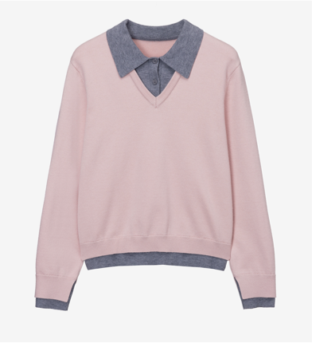
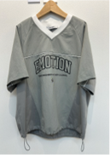
저지·풀오버· 카디건· 웨이스트코트 | 공용 | 양모나 동물의 부드러운 털 | 양모 | 6110.11-0000 | 13 | 혜택 없음 | 5.8 | 혜택 없음 | 0 | 0 | 0 | 0 | 0 | 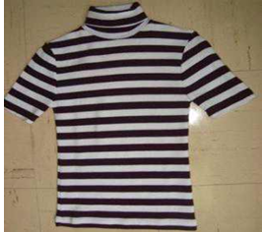 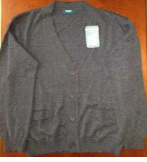 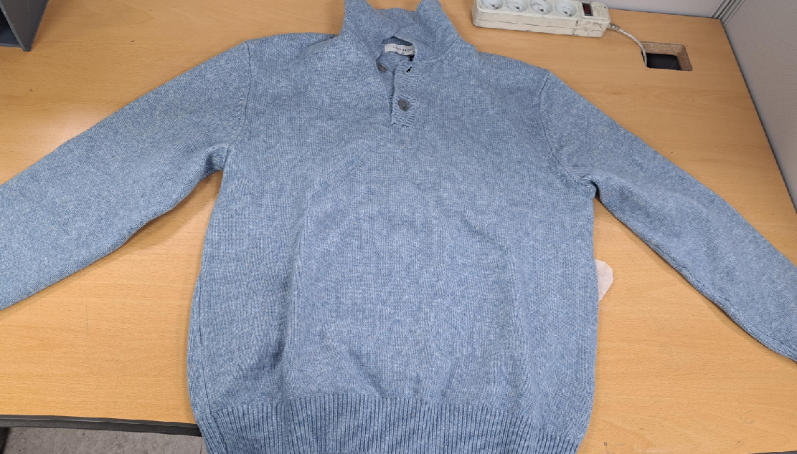 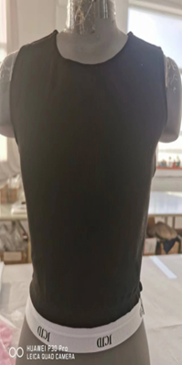 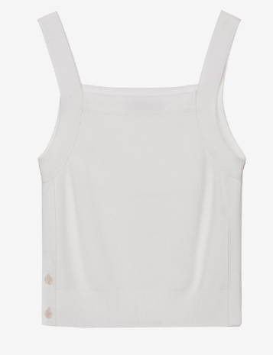 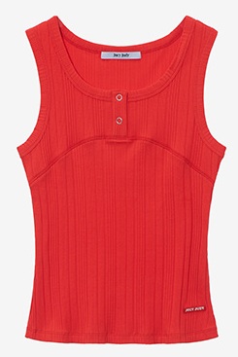
 |  |  | 케시미어 산양 | 6110.12-0000 | 13 | 혜택 없음 | 0 | 6.5 | 0 | 0 | 0 | 0 | 0
 |  |  | 기타 | 6110.19-0000 | 13 | 혜택 없음 | 0 | 6.5 | 0 | 0 | 0 | 0 | 0
 |  | 면 |  | 6110.20-0000 | 13 | 혜택 없음 | 5.8 | 9.5 | 0 | 5 | 0 | 0 | 0
 |  | 인조섬유 | 합성 | 6110.30-1000 | 13 | 혜택 없음 | 기본세율 동일 | 6.5 | 0 | 0 | 0 | 0 | 0
 |  |  | 재생 또는 반합성 | 6110.30-2000 | 13 | 혜택 없음 | 0 | 6.5 | 0 | 0 | 0 | 0 | 0
 |  | 그 밖의 방직용 섬유 | 견 | 6110.90-1000 | 13 | 혜택 없음 | 0 | 6.5 | 0 | 0 | 0 | 0 | 0
 |  |  | 기타 | 6110.19-0000 | 13 | 혜택 없음 | 0 | 6.5 | 0 | 0 | 0 | 0 | 0

제62장(우븐, 직물)
한국 관세율 -62류 (우븐류) |  |  |  |  |  |  |  |  |  |  |  |  |  |  | (적용:2025년 수입 신고 건)
대분류 | 중분류 | 소분류 | 주요소재 |  | HS CODE | 기본 | 중국 |  |  | 인도 FTA | 한-아세안 미얀마 | 베트남 FTA | 캄보디아 FTA | 인도네시아 FTA | 특징
 |  |  |  |  |  |  | APTA | FTA | RCEP
방한용외투 | 남자 | 코트 | 양모나 동물의 부드러운 털 |  | 6201.20-1000 | 13 | 혜택없음 | 0 | 6.5 | 0 | 0 | 0 | 0 | 0 | 일반적으로 긴소매, 밑단이 엉덩이의 대부분을 덮아야 함 다른 의류 위에 덧입음(상의의 가장 바깥쪽) 일반적으로 방한, 방품, 방수성 기능 보유
 |  |  | 면 |  | 6201.30-1000 | 13 | 혜택없음 | 0 | 6.5 | 0 | 0 | 0 | 0 | 0
 |  |  | 인조섬유 | 합성 | 6201.40-1010 | 13 | 혜택없음 | 기본세율 동일 | 혜택없음 | 0 | 0 | 0 | 0 | 0
 |  |  |  | 재생 또는 반합성 | 6201.40-9010 | 13 | 9.1 | 0 | 6.5 | 0 | 0 | 0 | 0 | 0
 |  |  | 그 밖의 방직용 로 만든 것 |  | 6201.90-1000 | 13 | 혜택없음 | 0 | 6.5 | 0 | 0 | 0 | 0 | 0
 |  | 기타 (방한용 점퍼) | 양모나 동물의 부드러운 털 |  | 6201.20-9000 | 13 | 혜택없음 | 0 | 6.5 | 0 | 0 | 0 | 0 | 0
 |  |  | 면 |  | 6201.30-9000 | 13 | 혜택없음 | 0 | 6.5 | 0 | 0 | 0 | 0 | 0
 |  |  | 인조섬유 | 합성 | 6201.40-1090 | 13 | 혜택없음 | 기본세율 동일 | 6.5 | 0 | 0 | 0 | 0 | 0
 |  |  |  | 재생 또는 반합성 | 6201.40-9090 | 13 | 혜택없음 | 0 | 6.5 | 0 | 0 | 0 | 0 | 0
 |  |  | 그 밖의 방직용 로 만든 것 |  | 6201.90-9000 | 13 | 혜택없음 | 0 | 6.5 | 0 | 0 | 0 | 0 | 0
 | 여자 | 코트 | 양모나 동물의 부드러운 털 |  | 6202.20-1000 | 13 | 6.5 | 0 | 6.5 | 0 | 5 | 0 | 0 | 0
 |  |  | 면 |  | 6202.30-1000 | 13 | 8.1 | 0 | 6.5 | 0 | 0 | 0 | 0 | 0
 |  |  | 인조섬유 | 합성 | 6202.40-1010 | 13 | 6.5 | 11.7 | 혜택없음 | 0 | 0 | 0 | 0 | 0
 |  |  |  | 재생 또는 반합성 | 6202.40-9010 | 13 | 6.5 | 0 | 6.5 | 0 | 0 | 0 | 0 | 0
 |  |  | 그 밖의 방직용 섬유 |  | 6202.90-1000 | 13 | 6.5 | 0 | 6.5 | 0 | 0 | 0 | 0 | 0
 |  | 기타 | 양모나 동물의 부드러운 털 |  | 6202.20-9000 | 13 | 8.1 | 0 | 6.5 | 0 | 0 | 0 | 0 | 0
 |  |  | 면 |  | 6202.30-9000 | 13 | 8.1 | 0 | 6.5 | 0 | 0 | 0 | 0 | 0
 |  |  | 인조섬유 | 합성 | 6202.40-1090 | 13 | 6.5 | 11.7 | 6.5 | 0 | 0 | 0 | 0 | 0
 |  |  |  | 재생 또는 반합성 | 6202.40-9090 | 13 | 6.5 | 0 | 0 | 0 | 0 | 0 | 0 | 0
 |  |  | 그 밖의 방직용 섬유 |  | 6202.90-9000 | 13 | 8.1 | 0 | 6.5 | 0 | 0 | 0 | 0 | 0
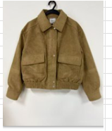
자켓 | 남자 | 재킷과 블레이저 | 양모나 동물의 부드러운 털 |  | 6203.31-0000 | 13 | 혜택없음 | 기본세율 동일 | 혜택없음 | 0 | 5 | 0 | 0 | 0 | 전면 완전 개방, 몸체의 패널이 세로 방향으로 3개 이상 긴소매 허벅지 중간밑으로 내려가지 않을 것 지퍼 X 단추나 기타 잠금 재킷은 허벅지 중간 위 기후 대비 보호용 외투는 제외
 |  |  | 면 |  | 6203.32-0000 | 13 | 혜택없음 | 0 | 6.5 | 0 | 5 | 0 | 0 | 0
 |  |  | 합성 |  | 6203.33-0000 | 13 | 혜택없음 | 기본세율 동일 | 혜택없음 | 0 | 0 | 0 | 0 | 0
 |  |  | 그 밖의 방직용 섬유 |  | 6203.39-0000 | 13 | 혜택없음 | 0 | 6.5 | 0 | 0 | 0 | 0 | 0
 | 여자 | 재킷과 블레이저 | 양모나 동물의 부드러운 털 |  | 6204.31-0000 | 13 | 8.1 | 2.6 | 6.5 | 0 | 5 | 0 | 0 | 0
 |  |  | 면 |  | 6204.32-0000 | 13 | 8.1 | 0 | 6.5 | 0 | 5 | 0 | 0 | 0
 |  |  | 합성 |  | 6204.33-0000 | 13 | 6.5 | 기본세율 동일 | 혜택없음 | 0 | 0 | 0 | 0 | 0
 |  |  | 그 밖의 방직용 섬유 | 견 (silk) | 6204.39-1000 | 13 | 8.1 | 0 | 6.5 | 0 | 0 | 0 | 0 | 0
 |  |  |  | 기타 | 6204.39-9000 | 13 | 8.1 | 0 | 6.5 | 0 | 0 | 0 | 0 | 0
바지 | 남자 | 긴바지 가슴받이와 멜빵이 있는 바지 짧은 바지 반바지 | 양모나 동물의 부드러운 털 |  | 6203.41-0000 | 13 | 혜택없음 | 기본세율 동일 | 혜택없음 | 0 | 5 | 0 | 0 | 0
 |  |  | 면 | 데님 | 6203.42-1000 | 13 | 혜택없음 | 기본세율 동일 | 혜택없음 | 0 | 0 | 0 | 0 | 0
 |  |  |  | 데님외 | 6203.42-9000 | 13 | 혜택없음 | 기본세율 동일 | 혜택없음 | 0 | 0 | 0 | 0 | 0
 |  |  | 합성 |  | 6203.43-0000 | 13 | 혜택없음 | 기본세율 동일 | 혜택없음 | 0 | 0 | 0 | 0 | 0
 |  |  | 그 밖의 방직용 섬유 |  | 6203.49-0000 | 13 | 혜택없음 | 기본세율 동일 | 혜택없음 | 0 | 0 | 0 | 0 | 0
 | 여자 | 긴바지 가슴받이와 멜빵이 있는 바지 짧은 바지 반바지 | 양모나 동물의 부드러운 털 |  | 6204.61-0000 | 13 | 8.1 | 기본세율 동일 | 혜택없음 | 0 | 5 | 0 | 0 | 0
 |  |  | 면 | 데님 | 6204.62-1000 | 13 | 7.8 | 11.7 | 6.5 | 0 | 0 | 0 | 0 | 0
 |  |  |  | 데님외 | 6204.62-9000 | 13 | 7.8 | 11.7 | 6.5 | 0 | 5 | 0 | 0 | 0
 |  |  | 합성 |  | 6204.63-0000 | 13 | 6.5 | 11.7 | 혜택없음 | 0 | 0 | 0 | 0 | 0
 |  |  | 그밖의 방직용 섬유 | 견제의 것 | 6204.69-1000 | 13 | 6.5 | 0 | 6.5 | 0 | 0 | 0 | 0 | 0
 |  |  |  | 기타 | 6204.69-9000 | 13 | 6.5 | 11.7 | 혜택없음 | 0 | 0 | 0 | 0 | 0
드레스 (원피스) | 여자 | 드레스 | 양모나 동물의 부드러운 털 |  | 6204.41-0000 | 13 | 8.1 | 2.6 | 6.5 | 0 | 0 | 0 | 0 | 0
 |  |  | 면 |  | 6204.42-0000 | 13 | 8.1 | 0 | 6.5 | 0 | 0 | 0 | 0 | 0
 |  |  | 합성 |  | 6204.43-0000 | 13 | 8.1 | 기본세율 동일 | 혜택없음 | 0 | 0 | 0 | 0 | 0
 |  |  | 재생 또는 반합성 |  | 6204.44-0000 | 13 | 8.1 | 0 | 6.5 | 0 | 0 | 0 | 0 | 0
 |  |  | 그밖의 방직용 섬유 | 견 | 6204.49-1000 | 13 | 8.1 | 0 | 6.5 | 0 | 0 | 0 | 0 | 0
 |  |  |  | 기타 | 6204.49-9000 | 13 | 8.1 | 0 | 6.5 | 0 | 0 | 0 | 0 | 0
스커트 (치마바지) | 여자 | 스커트 | 양모나 동물의 부드러운 털 |  | 6204.51-0000 | 13 | 8.1 | 기본세율 동일 | 혜택없음 | 0 | 5 | 0 | 0 | 0
 |  |  | 면 |  | 6204.52-0000 | 13 | 8.1 | 기본세율 동일 | 혜택없음 | 0 | 0 | 0 | 0 | 0
 |  |  | 합성 |  | 6204.53-0000 | 13 | 8.1 | 기본세율 동일 | 혜택없음 | 0 | 0 | 0 | 0 | 0
 |  |  | 그밖의 방직용 섬유 | 견 | 6204.59-1000 | 13 | 6.5 | 0 | 6.5 | 0 | 0 | 0 | 0 | 0
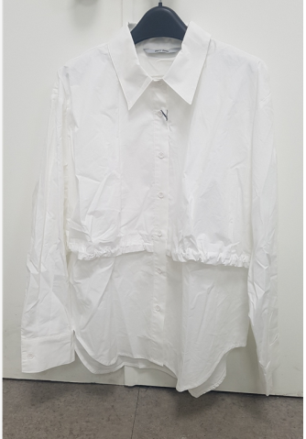
 |  |  |  | 기타 | 6204.59-9000 | 13 | 6.5 | 기본세율 동일 | 혜택없음 | 0 | 0 | 0 | 0 | 0
셔츠/블라우스 | 남자 | 셔츠 | 면 |  | 6205.20-0000 | 13 | 혜택없음 | 기본세율 동일 | 6.5 | 0 | 5 | 0 | 0 | 0 | 셔츠 : 카라 있어야 함 블라우스: 칼라 여부 상관 없음, 장식 셔츠 가운데 스트링 > 셔츠 셔츠 밑단에 스트링 >기타의류
 |  |  | 인조섬유 | 합성 | 6205.30-1000 | 13 | 혜택없음 | 기본세율 동일 | 혜택없음 | 0 | 0 | 0 | 0 | 0
 |  |  |  | 재생 또는 반합성 | 6205.30-2000 | 13 | 혜택없음 | 0 | 6.5 | 0 | 0 | 0 | 0 | 0
 |  |  | 그밖의 방직용 섬유 |  | 6205.90-0000 | 13 | 9.1 | 0 | 6.5 | 0 | 0 | 0 | 0 | 0
 | 여자 | 블라우스 셔츠 셔츠블라우스 | 견 또는 견웨이스트의 것 |  | 6206.10-0000 | 13 | 8.1 | 0 | 6.5 | 0 | 0 | 0 | 0 | 0
 |  |  | 양모나 동물의 부드러운 털 |  | 6206.20-0000 | 13 | 8.1 | 0 | 6.5 | 0 | 0 | 0 | 0 | 0
 |  |  | 면 |  | 6206.30-0000 | 13 | 8.1 | 기본세율 동일 | 혜택없음 | 0 | 0 | 0 | 0 | 0
 |  |  | 인조섬유 | 합성 | 6206.40-1000 | 13 | 6.5 | 기본세율 동일 | 혜택없음 | 0 | 0 | 0 | 0 | 0
 |  |  |  | 재생 또는 반합성 | 6206.40-2000 | 13 | 6.5 | 0 | 6.5 | 0 | 0 | 0 | 0 | 0
 |  |  | 그 밖의 방직용 로 만든 것 |  | 6206.90-0000 | 13 | 8.1 | 0 | 6.5 | 0 | 0 | 0 | 0 | 0
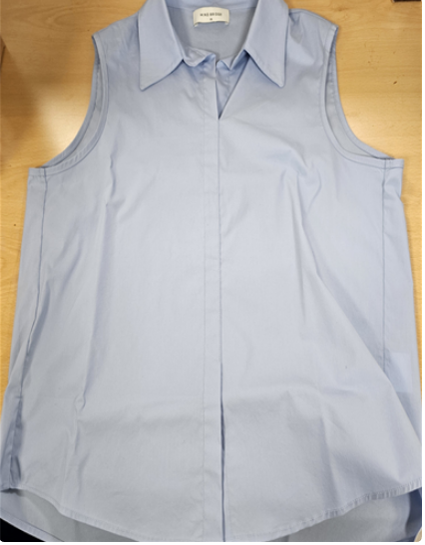
기타의류 | 남자 |  | 면 |  | 6211.32-9000 | 13 | 혜택없음 | 0 | 6.5 | 0 | 0 | 0 | 0 | 0 | 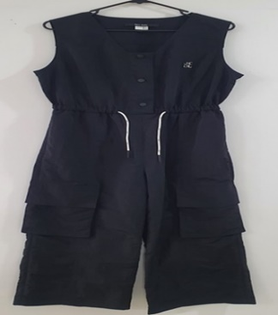 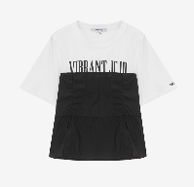 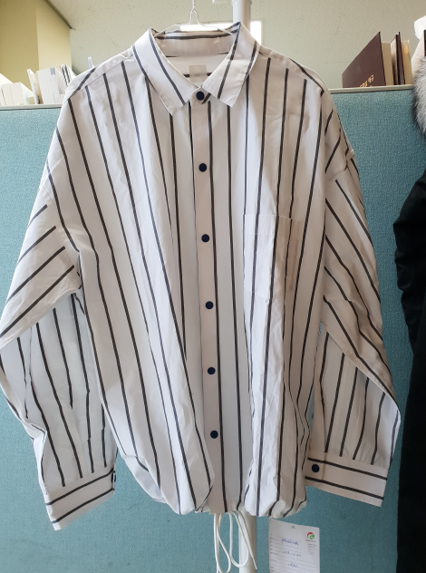 |  | 소매가 없고, 장식 요소가 없음
 |  |  | 인조섬유 | 합성 | 6211.33-1000 | 13 | 혜택없음 | 2.6 | 6.5 | 0 | 0 | 0 | 0 | 0
 |  |  |  | 재생 또는 반합성 | 6211.33-2000 | 13 | 9.1 | 0 | 6.5 | 0 | 0 | 0 | 0 | 0
 |  |  | 그밖의 방직용 섬유 | 양모나 동물의 부드러운 털 | 6211.39-1000 | 13 | 혜택없음 | 0 | 6.5 | 0 | 0 | 0 | 0 | 0
 |  |  |  | 기타 | 6211.39-9000 | 13 | 혜택없음 | 0 | 6.5 | 0 | 0 | 0 | 0 | 0
 | 여자 |  | 면 |  | 6211.42-9000 | 13 | 혜택없음 | 0 | 6.5 | 0 | 0 | 0 | 0 | 0
 |  |  | 인조섬유 | 합성 | 6211.43-1000 | 13 | 혜택없음 | 0 | 6.5 | 0 | 0 | 0 | 0 | 0
 |  |  |  | 재생 또는 반합성 | 6211.43-2000 | 13 | 9.1 | 0 | 6.5 | 0 | 0 | 0 | 0 | 0
 |  |  | 그밖의 방직용 섬유 | 양모나 동물의 부드러운 털 | 6211.49-1000 | 13 | 혜택없음 | 0 | 6.5 | 0 | 0 | 0 | 0 | 0
 |  |  |  | 기타 | 6211.49-9000 | 13 | 혜택없음 | 0 | 6.5 | 0 | 0 | 0 | 0 | 0
펠트제, 침투, 도포한 의류 | 남자 외투 | 오버코트 레인코트 카코트 케이프 클록과 유사 한 의류 | 제5903호의 직물로 만든 것 (플라스틱) |  | 6210.20-1010 | 13 | 혜택없음 | 0 | 6.5 | 0 | 0 | 0 | 0 | 0 |  | 스웨이드는 합성 섬유를 특수 가공하여 스웨이드 비슷한 질감을 낸 것으로 해당 세번 아님
 |  |  | 제5906호의 직물로 만든 것 (고무) |  | 6210.20-1020 | 13 | 9.1 | 0 | 0 | 0 | 0 | 0 | 0 | 0 |  | 펠트는 부직포 같은 느낌, 섬유를 직조하지 않고 압축하여 만든 부직포의 한 종류
 |  |  | 제5907호의 직물로 만든 것 (기타) |  | 6210.20-1030 | 13 | 9.1 | 0 | 6.5 | 0 | 0 | 0 | 0 | 0
 |  | 기타 | 제5903호의 직물로 만든 것 (플라스틱) |  | 6210.20-9010 | 13 | 혜택없음 | 0 | 6.5 | 0 | 0 | 0 | 0 | 0
 |  |  | 제5906호의 직물로 만든 것 (고무) |  | 6210.20-9020 | 13 | 9.1 | 0 | 6.5 | 0 | 0 | 0 | 0 | 0
 |  |  | 제5907호의 직물로 만든 것 (기타) |  | 6210.20-9030 | 13 | 혜택없음 | 0 | 6.5 | 0 | 0 | 0 | 0 | 0
 | 여자 외투 | 오버코트 레인코트 카코트 케이프 클록과 유사 한 의류 | 제5903호의 직물로 만든 것 (플라스틱) |  | 6210.30-1010 | 13 | 혜택없음 | 0 | 6.5 | 0 | 0 | 0 | 0 | 0
 |  |  | 제5906호의 직물로 만든 것 (고무) |  | 6210.30-1020 | 13 | 혜택없음 | 0 | 6.5 | 0 | 0 | 0 | 0 | 0
 |  |  | 제5907호의 직물로 만든 것 (기타) |  | 6210.30-1030 | 13 | 혜택없음 | 0 | 6.5 | 0 | 0 | 0 | 0 | 0
 |  | 기타 | 제5903호의 직물로 만든 것 (플라스틱) |  | 6210.30-9010 | 13 | 혜택없음 | 0 | 6.5 | 0 | 0 | 0 | 0 | 0
 |  |  | 제5906호의 직물로 만든 것 (고무) |  | 6210.30-9020 | 13 | 9.1 | 0 | 6.5 | 0 | 0 | 0 | 0 | 0
 |  |  | 제5907호의 직물로 만든 것 (기타) |  | 6210.30-9030 | 13 | 9.1 | 0 | 6.5 | 0 | 0 | 0 | 0 | 0
 | 그밖의 남자 의류 |  | 제5903호의 직물로 만든 것 (플라스틱) |  | 6210.40-1000 | 13 | 혜택없음 | 0 | 6.5 | 0 | 0 | 0 | 0 | 0
 |  |  | 제5906호의 직물로 만든 것 (고무) |  | 6210.40-2000 | 13 | 9.1 | 0 | 6.5 | 0 | 0 | 0 | 0 | 0
 |  |  | 제5907호의 직물로 만든 것 (기타) |  | 6210.40-3000 | 13 | 혜택없음 | 0 | 6.5 | 0 | 0 | 0 | 0 | 0
 | 그밖의 여자 의류 |  | 제5903호의 직물로 만든 것 (플라스틱) |  | 6210.50-1000 | 13 | 혜택없음 | 0 | 6.5 | 0 | 0 | 0 | 0 | 0
 |  |  | 제5906호의 직물로 만든 것 (고무) |  | 6210.50-2000 | 13 | 9.1 | 0 | 6.5 | 0 | 0 | 0 | 0 | 0
 |  |  | 제5907호의 직물로 만든 것 (기타) |  | 6210.50-3000 | 13 | 9.1 | 0 | 6.5 | 0 | 0 | 0 | 0 | 0

잡화
대분류 | 중분류 | 주요소재 | 소분류 | HS CODE | 관세
 |  |  |  |  | 기본 | 중국
 |  |  |  |  |  | FTA
모자 | 비니,골프모 등 | 소재에 따라 HS CODE 변경 있으나 관세율은 동일 |  | 6505.00-9011 | 8% | 0.0%
 | 썬캡 | 소재에 따라 HS CODE 변경 있으나 관세율은 동일 |  | 6504.00-0000 | 8% | 0.0%
가방 | 서류가방 백팩 | 외부 표면을 가죽이나 콤퍼지션 레더(composition leather)로 만든 것 | 가죽으로 만든 것 콤퍼지션 레더로 만든 것 페이턴트 레더로 만든 것 | 4202.11.1000 4202.11.2000 4202.11.3000 | 8% | 0.0% | 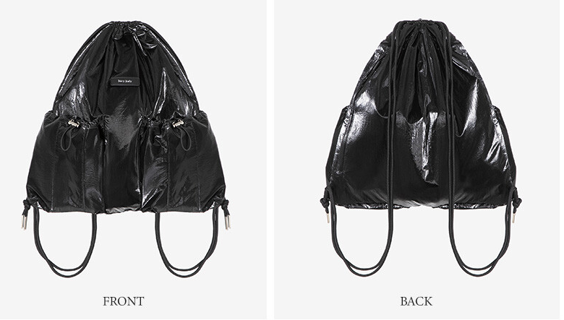 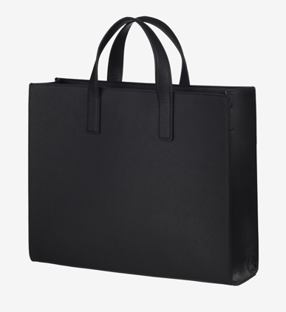
 |  | 외부 표면을 플라스틱이나 방직용 섬유재료로 만든 것 | 플라스틱으로 만든 것 -폴리염화비닐로 만든 것 -폴리우레탄으로 만든 것 -기타 | 4202.12-1010 4202.12-1020 4202.12-1090 | 8% | 0.0%
 |  |  | 방직용 섬유재료로 만든 것 | 4202.12-2000 | 8% | 1.6%
 |  | 기타 | 기타 | 4202.19-0000 | 8% | 0.0%
 | 핸드백 | 외부 표면을 가죽이나 콤퍼지션 레더(composition leather)로 만든 것 | 가죽으로 만든 것(무역팀문의) 콤퍼지션 레더로 만든 것 페이턴트 레더로 만든 것 | 4202.21-1000~ 4202.21-2000 4202.21-3000 | 8% | 3.2% ~0% | 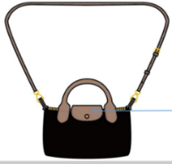 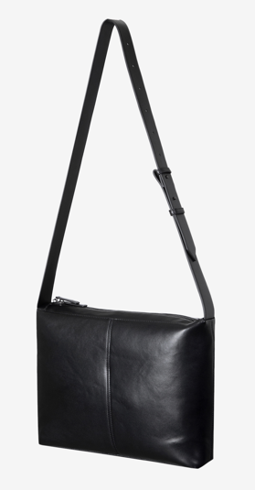 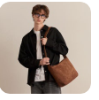
 |  | 외부 표면을 플라스틱이나 방직용 섬유재료로 만든 것 | 플라스틱 시트(sheet)로 만든 것 -폴리염화비닐로 만든 것 -폴리우레탄으로 만든 것 -기타 | 4202.22-1010 4202.22-1020 4202.22-1090 | 8% | 0.0%
 |  |  | 방직용 섬유재료로 만든 것 | 4202.22-2000 | 8% | 0.0%
 |  | 기타 | 기타 | 4202.29-0000 | 8% | 0.0%
 | 기타 | 외부 표면을 가죽이나 콤퍼지션 레더(composition leather)로 만든 것 | 가죽으로 만든 것(무역팀문의) 콤퍼지션 레더로 만든 것 페이턴트 레더로 만든 것 | 4202.91-1000 4202.91-1000 4202.91-1000 | 8% | 0.0% | 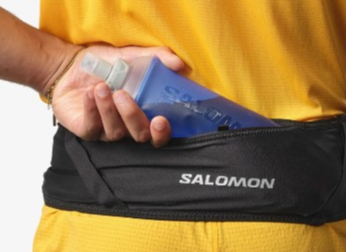 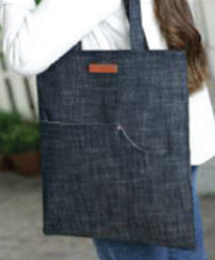
 |  | 외부 표면을 플라스틱이나 방직용 섬유재료로 만든 것 | 플라스틱 시트(sheet)로 만든 것 -폴리염화비닐로 만든 것 -폴리우레탄으로 만든 것 -기타 | 4202.92-1010 4202.92-1020 4202.92-1090 | 8% | 0.0%
 |  | 기타 |  | 4202.92-2000 | 8% | 1.6%
벨트 |  | 소가죽 |  | 4203301090 | 13% | 0.0%
 |  | 기타 (가죽이 아닌 소재) |  | 4203309000 | 13% | 0.0%
스카프 |  | 합성섬유 |  | 6214300000 | 8% | 0%
 |  | 실크 |  | 6214.10-0000 | 8% | 0%
목도리/숄(SHAWL)/ 머플러등 |  | 인조섬유 |  | 6117104000 | 13% | 0%
 |  | 양모 |  | 6117102000 | 13% | 0%
양말 |  | 재생섬유 |  | 6115990000 | 13% | 0%
 |  | 합성섬유 |  | 6115.96-0000 | 13% | 2.60%
 |  | 면 |  | 6115.95-0000 | 13% | 2.60%
옷걸이 |  | 나무 |  | 4421.10-0000 | 8% | 1.6
 |  | 플라스틱 |  | 3924.90.9000 | 8% | 0%

